풍신1리
위 치 도

설치위치 : 풍양면 풍신리 842-1, 740
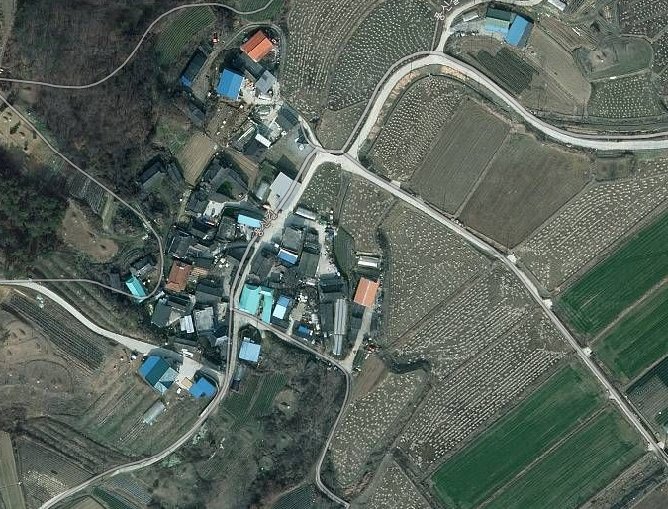

cctv설치위치

cctv설치위치

흔효2리
위 치 도

설치위치 : 예천군 풍양면 흔효리 163-1, 184-2
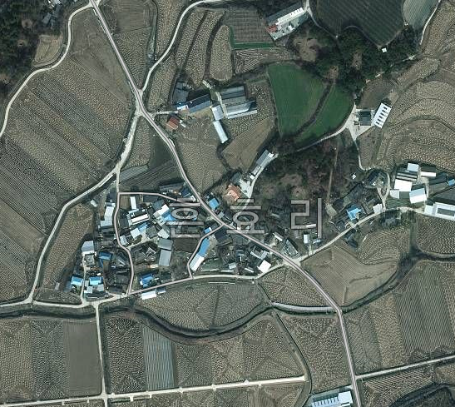
cctv설치위치

cctv설치위치

우망2리
위 치 도

설치위치 : 예천군 풍양면 우망리 951-3, 192
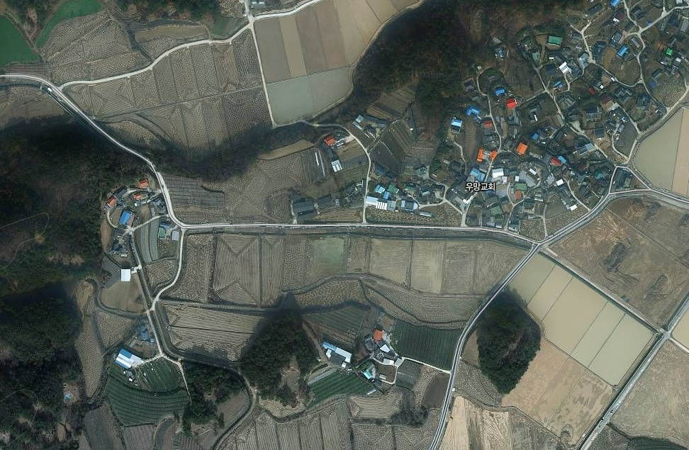
cctv설치위치

cctv설치위치

와룡2리
위 치 도

설치위치 : 예천군 풍양면 와룡리 880-6
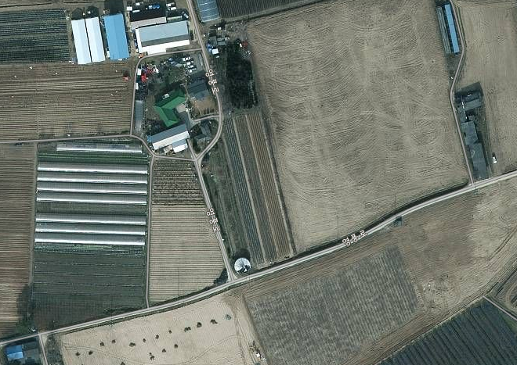

cctv설치위치

청운3리
위 치 도

설치위치 : 예천군 풍양면 청운리 산90-2
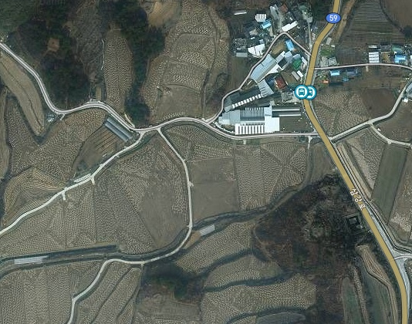

cctv설치위치

청곡1리
위 치 도

설치위치 : 예천군 풍양면 청곡리 902
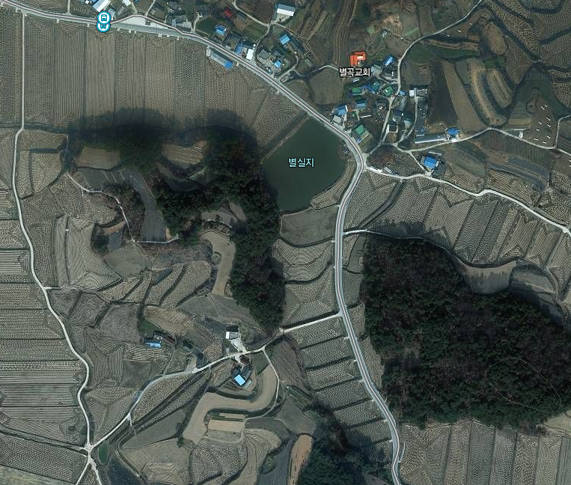

cctv설치위치

청곡2리
위 치 도

설치위치 : 예천군 풍양면 청곡리 410-2, 50-2
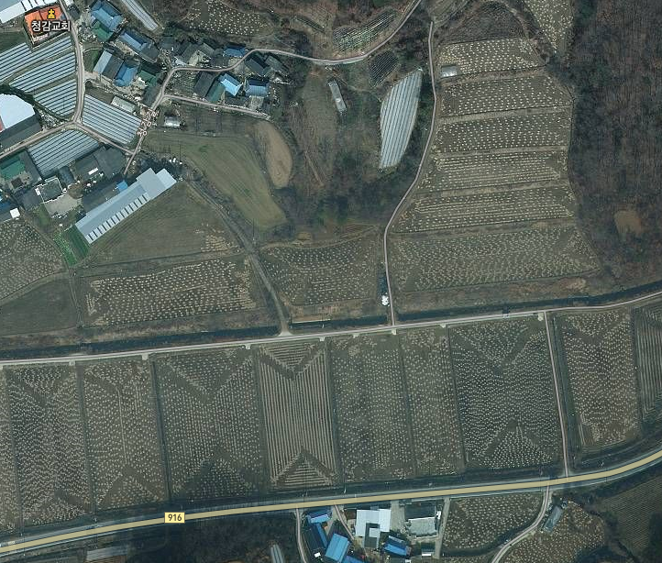

cctv설치위치

cctv설치위치

